ФИЛЬТРЫ
НОВИНКА! ФИЛЬТР ЛАТУННЫЙ СЕТЧАТЫЙ TEMPER

Наименование | Сокращенное наименование | Артикул | Вес фильтра, г | Кол-во в коробке, шт. | Розничная цена, руб. с НДС | Цена со скидкой, руб. с НДС
Фильтр сетчатый Temper для воды DN15 (1/2") PN40, внутренняя / внутренняя | Temper F22.15.ВВ.1/2" | F2215ВВ1240 | 129 | 20 | 338 | 220
Фильтр сетчатый Temper для воды DN20 (3/4") PN40, внутренняя / внутренняя | Temper F22.20.ВВ.3/4" | F2220ВВ3440 | 207 | 12 | 562 | 366
Фильтр сетчатый Temper для воды DN25 (1") PN40, внутренняя / внутренняя | Temper F22.25.ВВ.1" | F2225ВВ140 | 292 | 8 | 825 | 537
Фильтр сетчатый Temper для воды DN32 (1 1/4") PN25, внутренняя / внутренняя | Temper F22.32.ВВ.1 1/4" | F2232ВВ11425 | 427 | 5 | 1279 | 832
Фильтр сетчатый Temper для воды DN40 (1 1/2") PN25, внутренняя / внутренняя | Temper F22.40.ВВ.1 1/2" | F2240ВВ11225 | 598 | 3 | 2240 | 1456
Фильтр сетчатый Temper для воды DN50 (2") PN25, внутренняя / внутренняя | Temper F22.50.ВВ.2" | F2250ВВ225 | 947 | 2 | 3035 | 1973
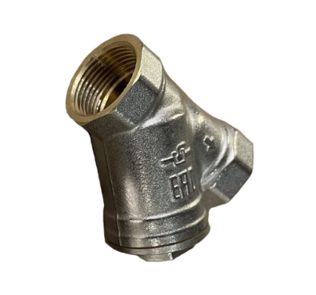
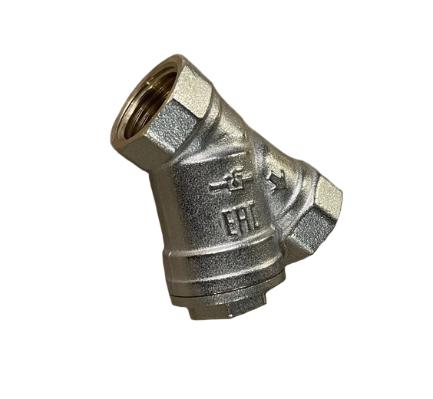
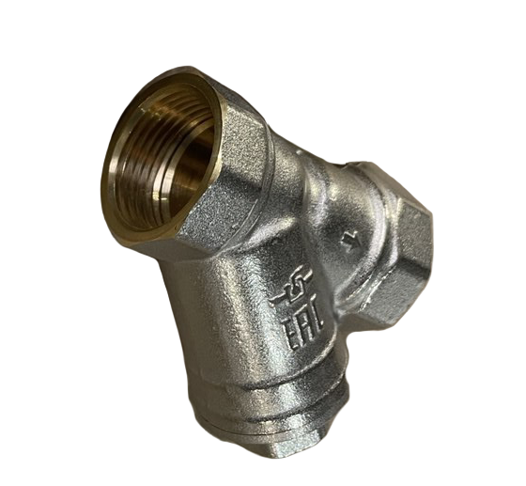
О продукции: Устанавливаются на трубопроводы для предварительной очистки воды

Гарантийный срок: 5 лет Максимальная температура рабочей среды: +150˚С
Материал корпуса: латунь Материал сетки: нержавеющая сталь Размер ячейки сетки: 500 мкм Материал уплотнения: фторопласт Ф4
Страхование ответственности: 10 млн.руб. Сфера применения продукции: отопление, водоснабжение

